Concurrency Modal và Web APIs
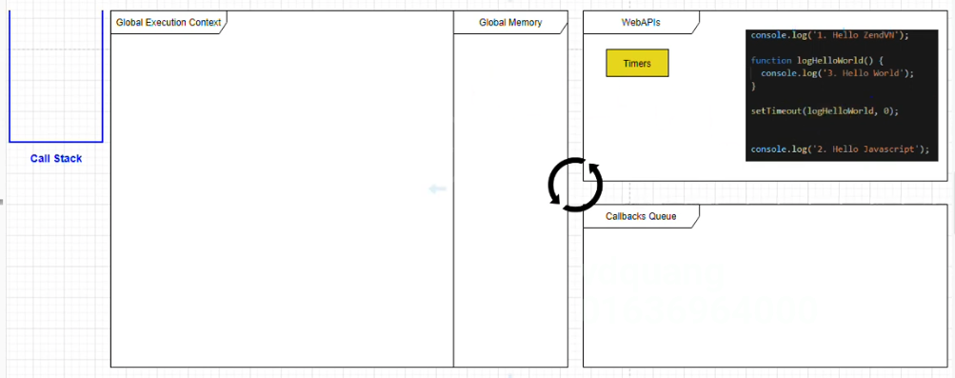
 | Mô phỏng đoạn code được thực thi trong Javascript Runtime bao gồm đầy đủ các thành phần, trong đó có WebAPIs, Callback Queue và Event Loops.

構成
 | javascript_advance
 |  | 01_js_to_know
 |  |  | 01_Creation_Phase
 |  |  |  | hoisting.js
 |  |  |  | index.html
 |  |  | 02_Temporal_Dead_Zone
 |  |  |  | index.html
 |  |  |  | main.js
 |  |  |  | tdz.js
 |  |  | 03_Scope_Chain
 |  |  |  | challenge_02.js
 |  |  |  | index.html
 |  |  |  | scope_chain.js
 |  |  | 04_Parameters_Arguments
 |  |  |  | index.html
 |  |  |  | main.js
 |  |  | 05_Closure
 |  |  |  | cached.js
 |  |  |  | index.html
 |  |  |  | main.js
 |  |  | 06_this_keyword
 |  |  |  | default_binding.js
 |  |  |  | implicit_binding.js
 |  |  |  | index.html
 |  |  | 07_Explicit-Binding-bind-call-va-apply
 |  |  |  | arrow-this.js
 |  |  |  | index.html
 |  |  |  | main.js
 |  | 02_async_programming
 |  |  | 01_Single-Thread-va-Blocking
 |  |  |  | index.html
 |  |  |  | main.js
 |  |  | 02_SetTimeout-va-nhung-hien-tuong-la
 |  |  |  | index.html
 |  |  |  | main.js

javascript_advance/02_async_programming/02_SetTimeout-va-nhung-hien-tuong-la/main.js
 | console.log('1. Hello Quang');

 | function logHelloWorld() {
 | console.log('3. Hello World');
 | }

 | setTimeout(logHelloWorld, 5000); |  |  |  | → | Bản chất setTimeout không phải là của Javascript mà nó là của WebAPIs. Bởi vì nếu nó là của Javascript thì nó phải thoả mãn cơ chế là Single Thread và nếu nó là Singgle Thread thì sẽ không có việc chờ. Nếu là Singgle Thread thì nó sẽ bị Blocking tại thời điểm SetTimeout và 5s sau thì nó mới chạy được câu lệnh
 |  |  |  |  |  | console.log('2. Hello Javascript'); Tuy nhiên theo demo mình thấy rằng setTimeout sẽ chờ 5s sau nó mới thực thi, trong quá trình chờ thì console.log('2. Hello Javascript'); vẫn được chạy tiếp do đó setTimeout nó không phải là của Javascript Engine mà thực sự bản chất của nó nằm trong tính
 | console.log('2. Hello Javascript'); |  |  |  |  | năng của Browser chính là tính năng của WebAPIs và tính năng thực sự mình đang dùng ở bên dưới của browser có tên là Timers(bộ đếm của trình duyệt)

 | Theo quy trình thì cũng tương tự mình có giai đoạn đầu tiên là giai đoạn khởi tạo. Trong giai đoạn khởi tạo mình có logHelloWorld được lưu ở trong Memory và global được save trên đỉnh của Call Stack.
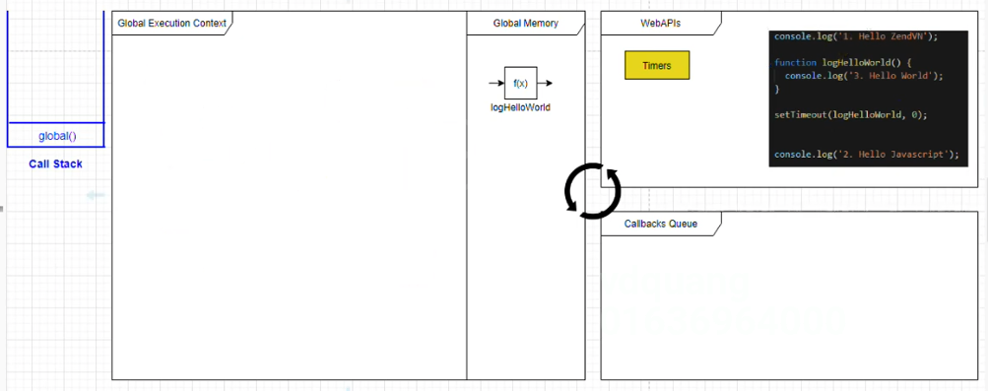

 | Khi thực thi đến setTimeout, bản chất setTimeout cũng là 1 function tuy nhiên nó không làm gì ở trong Javascript mà nó chỉ thực hiện gửi hàm logHelloWorld được truyền làm tham số sang WebAPIs để cho WebAPIs xử lý, ngoài ra mình còn truyền
 | thêm 1 tham số nữa đó là thời gian.
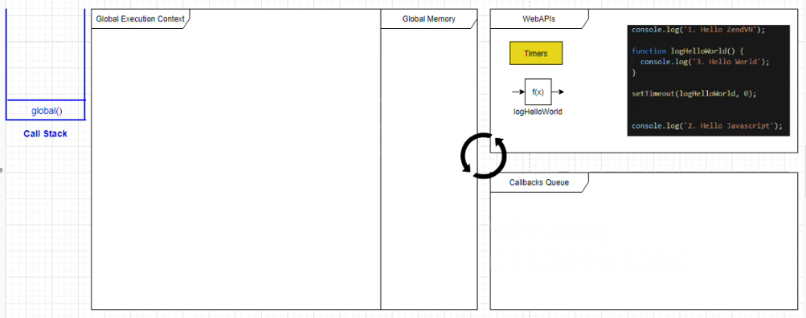

 | Thời gian này là do bộ đếm Timers quyết định, tại thời điểm 0s thì Timers đếm thời gian xong và WebAPIs sẽ gửi logHelloWorld xuống Callbacks Queue.
 | Mình thấy rằng ở trình duyệt(WebAPIs) thực hiện đếm thời gian để đưa logHelloWorld xuống Callbacks Queue và Javascript cũng thực thi các dòng khác(cụ thể là console.log('2. Hello Javascript');) bởi vì 1 mình Javascript nó là Single Thread nhưng
 | khi có sự hỗ trợ của trình duyệt xử lý task vụ ở trình duyệt khác với task vụ ở Javascript. Trong quá trình Timers đếm thì Javascript vẫn tiếp tục thực thi các câu lệnh của nó có nghĩa là lúc này đang xử lý song song
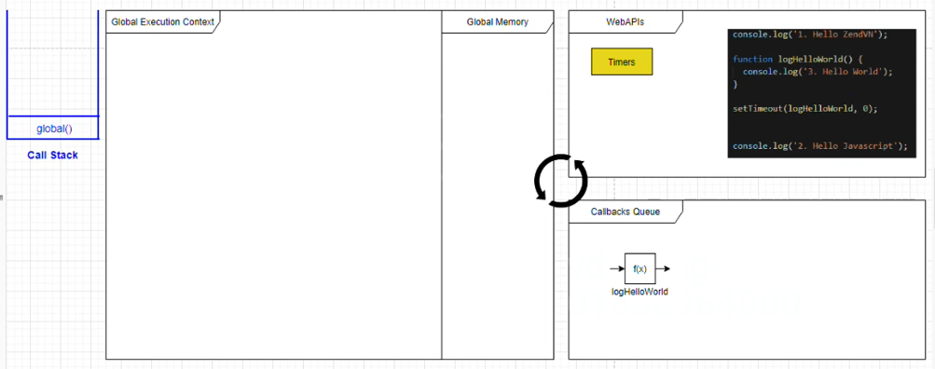

 | logHelloWorld lúc này đang được xếp hàng chờ ở trong Callbacks Queue, Timers đếm đến 0 và Event Loops(bản chất là vòng lặp vô hạn) liên tục kiểm tra cho đến khi Call Stack rỗng(chương trình đã chạy xong, tức là các task vụ đồng bộ đã chạy
 | xong rồi) thì logHelloWorld được đưa và Call Stack để thực thi. Còn nếu chương trình vẫn còn câu lệnh để chạy thì trường hợp Timers đã đếm xong rồi thì logHelloWorld vẫn phải đợi trong Callbacks Queue(mặc dù Timers đã đếm xong)
 | Khi các task đồng bộ chạy xong thì Call Stack sẽ là rỗng, lúc này Event Loops lặp lại và check được Call Stack đang rỗng thì lúc đó Event Loops sẽ đưa hàm logHelloWorld lên Call Stack để thực thi.
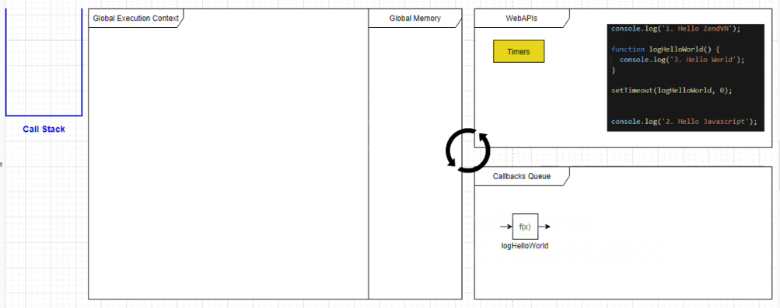



 | Lúc này ngữ cảnh thực thi mới được mở ra
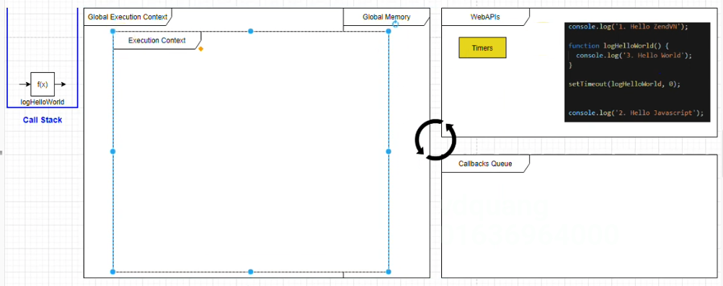

 | Sau khi logHelloWorld thực thi xong thi ngữ cảnh thực thi đó được xoá đi và logHelloWorld cũng được xoá khỏi đỉnh của Call Stack

